Estadísticas
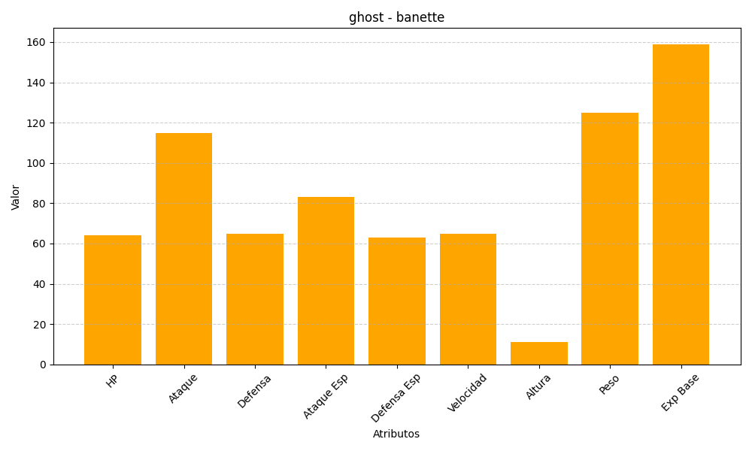
ID | Nombre | Tipo | HP | Ataque | Defensa | Ataque Especial | Defensa Especial | Velocidad | Altura | Peso | Experiencia Base
354 | banette | ghost | 64 | 115 | 65 | 83 | 63 | 65 | 11 | 125 | 159

